Gráf1
 |  | Salário Líquido
Eder |  | R$231.40
Andrenildo |  | R$488.61
Mijardino |  | R$705.77
Gravcitolina |  | R$1,103.60
Rebostiana |  | R$148.63
Fridundino |  | R$267.00

grafico
Salário
 |  | Salário Líquido
Eder |  | R$231.40
Andrenildo |  | R$488.61
Mijardino |  | R$705.77
Gravcitolina |  | R$1,103.60
Rebostiana |  | R$148.63
Fridundino |  | R$267.00

Supermercado
Supermercados Ta caro
Supermercado Ta Caro
Produto | Quantidade | Preço | Total
Feijão | 5 | R$ 6.00 | R$ 30.00
Arroz | 20 | R$ 12.00 | R$ 240.00
Fubá | 8 | R$ 4.00 | R$ 32.00 | R$ 33.88
Farinha | 15 | R$ 3.45 | R$ 51.75 | R$ 1.54
Macarrão | 30 | R$ 6.89 | R$ 206.70 | R$ 12.00
Sal | 5 | R$ 1.54 | R$ 7.70
Supermercado Ta Caro
 |  | Total
Feijão |  | R$30.00
Arroz |  | R$240.00
Fubá |  | R$32.00
Farinha |  | R$51.75
Macarrão |  | R$206.70
Sal |  | R$7.70
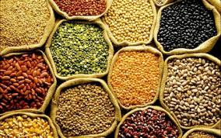

Supermercados Ta Caro!

